Como Definir Meta de Compras
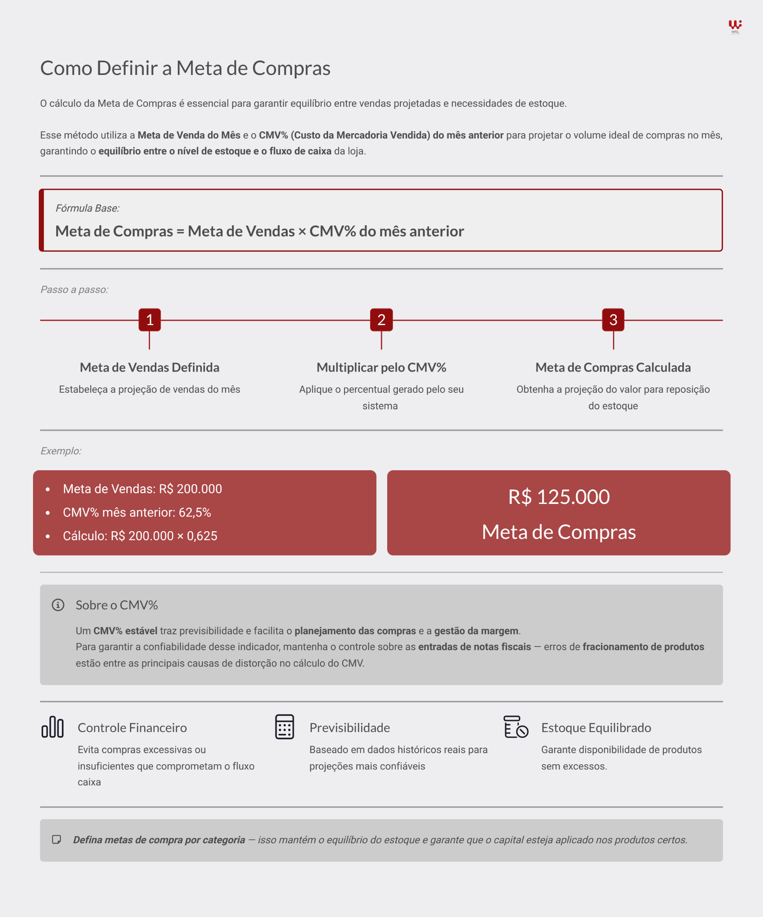

Instruções de Uso da Planilha
Bloco exclusivo para montar a meta de compra global

Classifique as categorias
Qual diferença da meta global para meta por categoria? - A global te da a visão orçamentária para gestão financeira.
Já a meta por categoria serve para orientar as compras com foco no equlíbrio do estoque.

Por que classificar "Tipo / Comprador"? - Ajuda as lojas que separam as compras entre mendicamentos e não medicamentos.

Por que classificar "Categoria"? - Facilta a visão mais resumida, visto que a classificação no sistema da loja costuma ser muito detalhada.

Por que classificar "Grupo / Linha" do seu sistema? - Facilta a geração da informação visto que a maioria dos sistemas possuem um relatório de Venda e CMV consolidado por grupo ou linha.

Monte a meta por categoria: Preencha a venda do mês anterior e o CMV% de cada categoria

Resumo da meta por categoria.

